开票统计
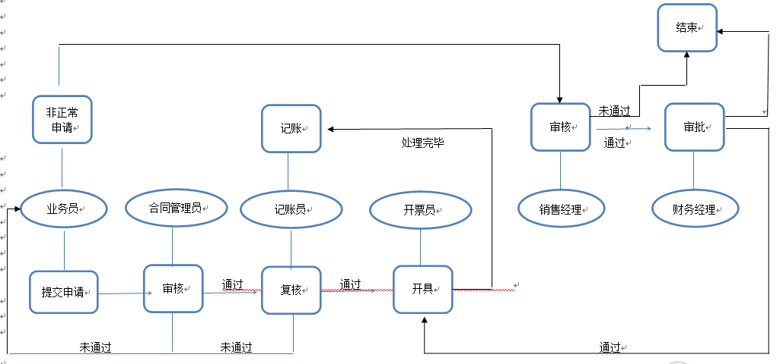
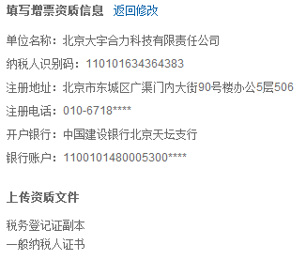
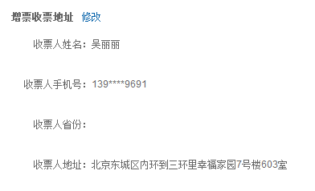
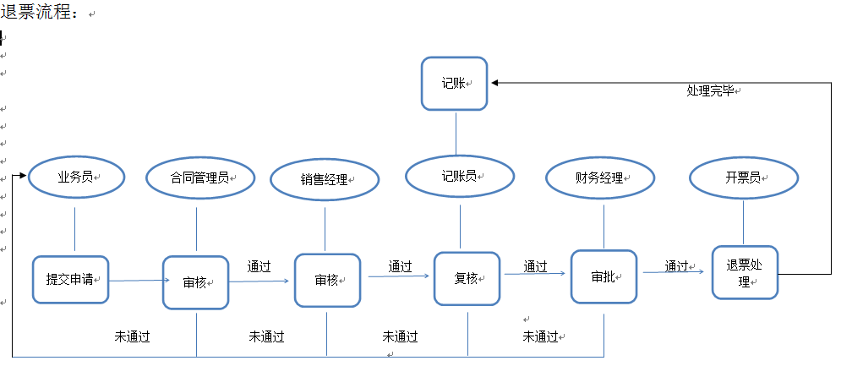
月度发票记录明细表
注：退票需一并登记；
序号 | 开票日期 | 开票单位 | 发票号码 | 发票类型 | 购方单位名称 | 发票金额(元） | 税额（元） | 价税合计（元） | 开票员 | 责任单位 | 责任部门 | 责任人 | 订单号 | 客户代号 | 记账员
1 |  |  |  |  |  |  |  |  |  | 通过购方单位可关联 | 通过购方单位可关联 | 通过购方单位可关联 |  | 通过购方单位可关联
2
3
 |  |  |  |  | 本月小计
 |  |  |  |  | 本年累计
注：
1、发票类型分：增值税专用发票，增值税普通发票
2、开票单位目前分：阀业、时代、大宇、上海好利、山西好利
3、发票领取方式分：邮寄，自取，送达
4、开票员及记账员分别分A和B
5、开票员开完后录入此表；
6、记账员根据开票员录入的开票信息关联到账表；


1、开票条件：必须有效合同及货物已经发出；
2、非特殊情况25号以后不再开具发票
3、若客户有特殊开票要求的需做详尽的备注说明；
4、客户开票信息必须完整、准确无误方可申请开票；

 |  |  |  |  | 退票流程

